0302
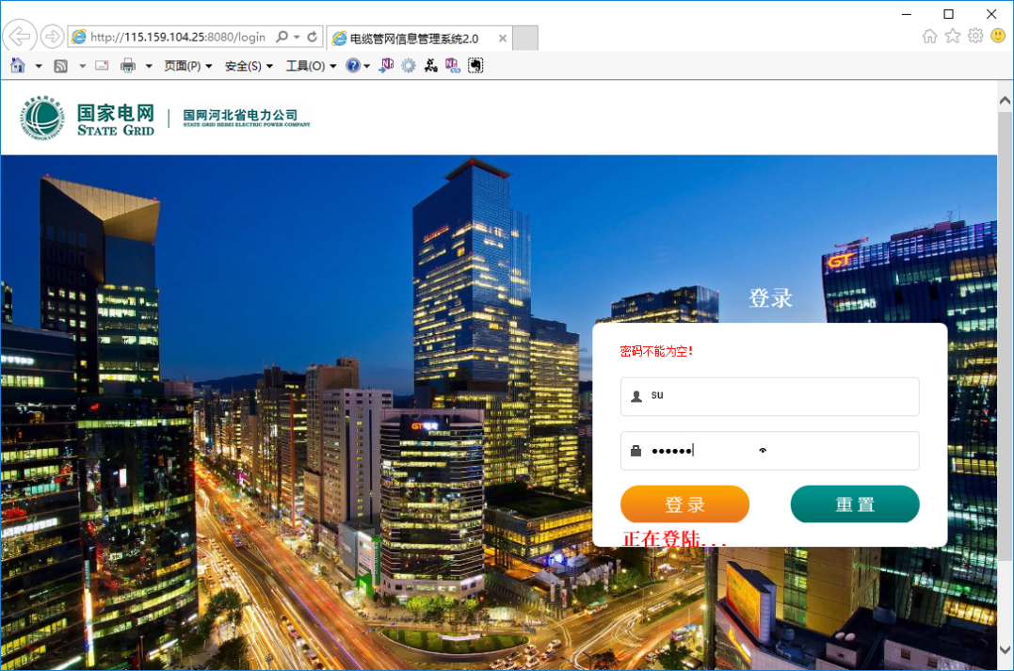
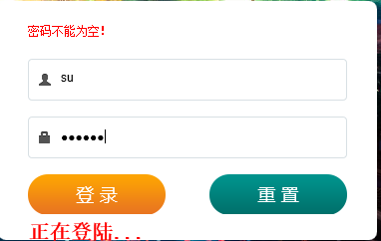
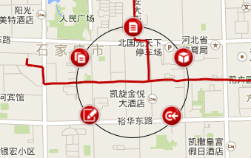
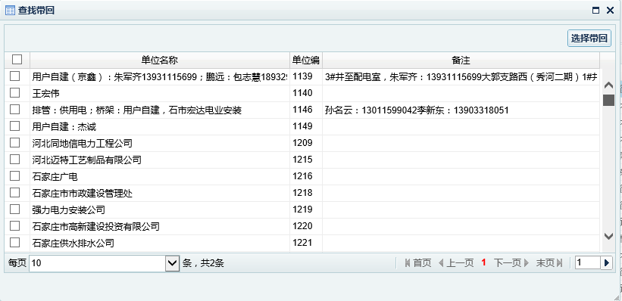
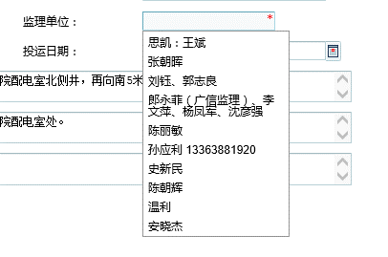
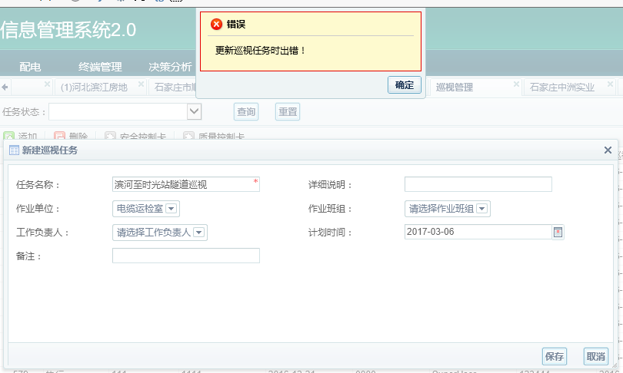
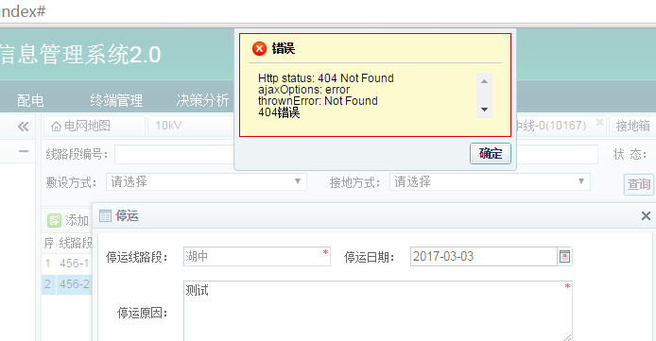
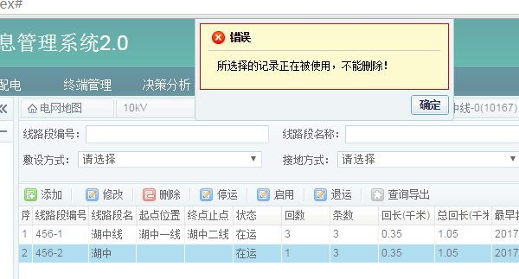
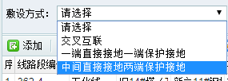
管网2.0测试记录表
序号 | 功能 | 问题描述 | 浏览器 | 优先级 | 测试时间 | 测试人 | 处理状态 | 处理时间 | 备注
1 | 用户登录 | user输入框回车,提示密码不能为空，正常应切换输入焦点到密码框 | IE11 | 中 | 2017-03-02 | 刘刚
2 |  | 输入正常帐号、密码，回车，，密码不能为空未清除，一直显示“正在登陆…” | IE11 | 中 | 2017-03-02 | 刘刚 | 已解决 |  | 第一次登录不能成功
3 |  | 输入错误密码登录，提示框关闭后，仍显示“正在登陆…” | IE11 | 中 | 2017-03-02 | 刘刚
4 |  | 页面具有宽度自适应功能，但缺少高度自适应功能 | IE11 | 低 | 2017-03-02 | 刘刚
5 | 管网地图 | 鼠标滑过要素图形不应显示工具栏,悬停时才显示(停留时间300ms以上) | IE11 | 中 | 2017-03-02 | 刘刚
6 |  | 显示工具栏时要素没有高亮,无法明确对应的要素 | IE11 |  | 2017-03-02 | 刘刚
7 |  | 要素图形需有双击查看功能 | IE11 |  | 2017-03-02 | 刘刚
8 |  | 要素工具栏操作项需有权限控制,根据权限显示 | IE11 |  | 2017-03-02 | 刘刚
9 | 管网台帐 | 台帐双击查看样式为可编辑样式，需处理，对齐需处理 | IE11 |  | 2017-03-02 | 刘刚
10 |  | 台帐编辑时，必填字段有值时会显示*号，应优化，对齐需处理 | IE11 |  | 2017-03-02 | 刘刚
11 |  | 台帐列表未按区域分组筛选 | IE11 | 低 | 2017-03-02 | 刘刚
12 |  | 施工、监理单位选择中，分页功能失效，缺少搜索功能，显示列表内容不全 | IE11 |  | 2017-03-02 | 刘刚
13 |  | 新建、编辑档案保存成功后窗口不能自动关闭 | IE11 |  | 2017-03-02 | 刘刚
14 |  | 编辑档案保存消息会显示新增档案，窗口不能自动关闭 | IE11 |  | 2017-03-02 | 刘刚
15 |  | 盒内档案号不能正确保存 | IE11 |  | 2017-03-02 | 刘刚
16 | 通道台帐 | 通道台帐材质未按通道类型筛选 | IE11 |  | 2017-03-02 | 刘刚
17 |  | 施工单位、监理单位选择方式是否应与档案方式一致（单选，档案为允许多选） | IE11 |  | 2017-03-02 | 刘刚
18 |  | 通道段定位报错 | IE11 | 高 | 2017-03-02 | 刘刚
19 |  | 断面仿真问题 | IE11 | 高 | 2017-03-02 | 刘刚
20 |  | 通道工井缺少定位功能 | IE11 | 高 | 2017-03-02 | 刘刚
21 |  | 通道工井，缺少地图定位设定坐标功能 | IE11 |  | 2017-03-02 | 刘刚
22 |  | 工井台帐编辑设施与类型字段关联筛选问题（不影响，暂不处理） | IE11 |  | 2017-03-02 | 刘刚 |  |  | 原设计设施为井盖/风楼时，类型按电缆井筛选；设施为虚拟井时，按虚拟井分类筛选
23 |  | 缺少添加现有工井到当前通道区段功能 | IE11 |  | 2017-03-02 | 刘刚
24 |  | 添加新工井缺少地图选点功能 | IE11 |  | 2017-03-02 | 刘刚
25 | 工井台帐 | 缺少定位功能 | IE11 |  | 2017-03-02 | 刘刚
26 |  | 缺少地图定位设定坐标功能 |  |  |  | 刘刚
27 |  | 台帐编辑设施与类型字段关联筛选问题（不影响，暂不处理） | IE11 |  | 2017-03-02 | 刘刚
28 |  | 施工单位、监理单位选择方式是否应与档案方式一致（单选，档案为允许多选） | IE11 |  | 2017-03-02 | 刘刚
29 |  | 添加功能存在问题，不允许单独添加（添加时选择所属通道） | IE11 |  | 2017-03-02 | 刘刚 |  |  | 附属设施
30 |  | 缺少查看所属通道和档案功能 建议通过所属档案编号、通道编号跳转查看所属档案、通道详情 | IE11 |  | 2017-03-02 | 刘刚
31 | 防火墙 | 缺少定位功能 | IE11 |  | 2017-03-02 | 刘刚
32 |  | 缺少地图定位设定坐标功能 |  |  |  | 刘刚
33 |  | 施工单位、监理单位选择方式是否应与档案方式一致（单选，档案为允许多选） | IE11 |  | 2017-03-02 | 刘刚
34 |  | 添加功能存在问题，不允许单独添加（添加时选择所属通道） | IE11 |  | 2017-03-02 | 刘刚 |  |  | 通道台帐下宜增加防火墙列表
35 |  | 缺少查看所属通道和档案功能 建议通过所属档案编号、通道编号跳转查看所属档案、通道详情 | IE11 |  | 2017-03-02 | 刘刚
36 | 灭火装置 | 缺少定位功能 | IE11 |  | 2017-03-02 | 刘刚
37 |  | 缺少地图定位设定坐标功能 |  |  |  | 刘刚
38 |  | 添加功能存在问题，不允许单独添加（添加时选择所属通道） | IE11 |  | 2017-03-02 | 刘刚 |  |  | 通道台帐下宜增加灭火装置列表
39 |  | 缺少查看所属通道和档案功能 建议通过所属档案编号、通道编号跳转查看所属档案、通道详情 | IE11 |  | 2017-03-02 | 刘刚
40 | 验收管理 | 各状态可操作功能应在点击后才显示或弹出操作界面内容 | IE11 |  | 2017-03-03 | 刘刚
41 |  | 状态档案详情中应不允许编辑，为查看样式（列表中有编辑功能） | IE11 |  | 2017-03-03 | 刘刚
42 |  | 历史验收任务及验收情况无法查看 | IE11 |  | 2017-03-03 | 刘刚
43 | 巡视管理 | 新建巡视任务无法选择作业班组，无法选择负责人 | IE11 |  | 2017-03-03 | 刘刚
44 |  | 无法新建巡视任务，报更新巡视任务出错 | IE11 |  | 2017-03-03 | 刘刚
45 |  | 流程不清，未进行后续测试 | IE11 |  | 2017-03-03 | 刘刚
46 | 缺陷管理 | 流程不清，未进行后续测试 | IE11 |  | 2017-03-03 | 刘刚
47 | 消缺管理 | 流程不清，未进行后续测试 | IE11 |  | 2017-03-03 | 刘刚
48 | 输电线路台帐 | “查询导出”功能不能实现 | Chrome 45.0.2454.93 |  | 2017-03-03 | 柳珊
50 |  | 添加与修改信息后，点击保存，窗口没自动关闭 | Chrome 45.0.2454.93 |  | 2017-03-03 | 柳珊 | 已修改
51 |  | 不同线路名称可对应同一线路编号？ | Chrome 45.0.2454.93 |  | 2017-03-03 | 柳珊 | ？？？
52 |  | 缺少关联线路段 | Chrome 45.0.2454.93 |  | 2017-03-03 | 柳珊
53 |  | 线路添加后列表与信息显示框不一致（需点击电压等级列表） | Chrome 45.0.2454.93 |  | 2017-03-03 | 柳珊 | 没问题
54 |  | 线路删除后列表与信息显示框不一致（需刷新页面） | Chrome 45.0.2454.93 |  | 2017-03-03 | 柳珊 | 没问题
55 | 输电线路段台帐 | 线路段排版显示问题，对齐方式需调整 | Chrome 45.0.2454.93 |  | 2017-03-03 | 柳珊 | 。。。
56 |  | 线路段修改后更新数据不成功，止点设备不显示 | Chrome 45.0.2454.93 |  | 2017-03-03 | 柳珊 | 没问题
57 |  | 添加与修改信息后，点击保存，窗口没自动关闭 | Chrome 45.0.2454.93 |  | 2017-03-03 | 柳珊 | 已修改
58 |  | 线路段修改后起点设备不能显示多项选择 只能单选 | Chrome 45.0.2454.93 |  | 2017-03-03 | 柳珊 | 没问题 | 需要先选择起点类型
59 |  | 线路段停运与退运时，显示报错信息 | Chrome 45.0.2454.93 |  | 2017-03-03 | 柳珊 | 。。。
60 |  | 线路段不能删除，显示记录正在被使用 | Chrome 45.0.2454.93 |  | 2017-03-03 | 柳珊 | 没问题
61 |  | “查询导出”功能不能实现 | Chrome 45.0.2454.93 |  | 2017-03-03 | 柳珊 | 没问题
62 |  | 线路段查询窗口中敷设方式与接地方式导入字段设置反 | Chrome 45.0.2454.93 |  | 2017-03-03 | 柳珊 | 。。。
63 | 输电设施档案 | 档案中的文档附件不能上传 | Chrome 45.0.2454.93 |  | 2017-03-03 | 柳珊 | 没问题
64 |  | “查询导出”功能不能实现 | Chrome 45.0.2454.93 |  | 2017-03-03 | 柳珊 | 。。。
65 | 输电本体 | “查询导出”功能不能实现 | Chrome 45.0.2454.93 |  | 2017-03-03 | 柳珊 | 。。。
66 |  | 输入档案编号，点击“查询”时，出现错误提示信息“404” | Chrome 45.0.2454.93 |  | 2017-03-03 | 柳珊 | 已处理
67 | 输电终端 | 设置“是否在线监测”中的“是”与“否”相反 | Chrome 45.0.2454.93 |  | 2017-03-03 | 柳珊 | 不理解
68 |  | “查询导出”功能不能实现 | Chrome 45.0.2454.93 |  | 2017-03-03 | 柳珊 | 浏览器问题？？？
69 |  | 输入档案编号，点击“查询”时，出现错误提示信息“404” | Chrome 45.0.2454.93 |  | 2017-03-03 | 柳珊 | 已处理
70 | 输电接头 | 设置“是否在线监测”中的“是”与“否”相反 | Chrome 45.0.2454.93 |  | 2017-03-03 | 柳珊 | 数据库？？？
71 |  | “查询导出”功能不能实现 | Chrome 45.0.2454.93 |  | 2017-03-03 | 柳珊 | 。。。
72 |  | 输入档案编号，点击“查询”时，出现错误提示信息“404” | Chrome 45.0.2454.93 |  | 2017-03-03 | 柳珊 | 已处理
73 | 输电接地箱 | 排版显示问题，对齐方式需调整 | Chrome 45.0.2454.93 |  | 2017-03-03 | 柳珊 | 已修改
74 |  | 输入档案编号，点击“查询”时，出现错误提示信息“404” | Chrome 45.0.2454.93 |  | 2017-03-03 | 柳珊 | 已处理
75 |  | “查询导出”功能不能实现 | Chrome 45.0.2454.93 |  | 2017-03-03 | 柳珊 | 。。。
76 | 配电线路台帐 | 线路添加排版显示问题，对齐方式需调整 | Chrome 45.0.2454.93 |  | 2017-03-03 | 柳珊 | 已修改
77 |  | “查询导出”功能不能实现 | Chrome 45.0.2454.93 |  | 2017-03-03 | 柳珊 | 已修改
78 |  | 线路添加后列表与信息显示框不一致（需点击变电站列表） | Chrome 45.0.2454.93 |  | 2017-03-03 | 柳珊 | 没问题
79 |  | 线路删除后列表与信息显示框不一致（需刷新页面） | Chrome 45.0.2454.93 |  | 2017-03-03 | 柳珊 | 没问题
80 | 配电线路段台帐 | 排版显示问题，对齐方式需调整 | Chrome 45.0.2454.93 |  | 2017-03-03 | 柳珊 | 已修改
81 |  | 线路段不能删除，显示记录正在被使用 | Chrome 45.0.2454.93 |  | 2017-03-03 | 柳珊 | 没问题
82 |  | “查询导出”功能不能实现 | Chrome 45.0.2454.93 |  | 2017-03-03 | 柳珊 | 能实现
83 |  | 添加线路段中，无敷设方式 | Chrome 45.0.2454.93 |  | 2017-03-03 | 柳珊 | 在备注上面
84 |  | 线路段修改后更新数据不成功，止点设备不显示 | Chrome 45.0.2454.93 |  | 2017-03-03 | 柳珊 | 。。。
85 |  | 线路段修改后起点设备不能显示多项选择 只能单选 | Chrome 45.0.2454.93 |  | 2017-03-03 | 柳珊 | 需先选择类型
86 |  | 线路段停运与退运、启运时，显示报错信息（404） | Chrome 45.0.2454.93 |  | 2017-03-03 | 柳珊 | 已处理
87 | 配电设施档案 | 档案中的文档附件不能上传 | Chrome 45.0.2454.93 |  | 2017-03-03 | 柳珊 | 能实现
88 |  | “查询导出”功能不能实现 | Chrome 45.0.2454.93 |  | 2017-03-03 | 柳珊 | 能实现
89 | 配电本体 | “查询导出”功能不能实现 | Chrome 45.0.2454.93 |  | 2017-03-03 | 柳珊 | 已处理
90 |  | 输入档案编号，点击“查询”时，出现错误提示信息“404” | Chrome 45.0.2454.93 |  | 2017-03-03 | 柳珊 | 已处理
91 | 配电终端 | “查询导出”功能不能实现 | Chrome 45.0.2454.93 |  | 2017-03-03 | 柳珊 | 能实现
92 |  | 输入档案编号，点击“查询”时，出现错误提示信息“404” | Chrome 45.0.2454.93 |  | 2017-03-03 | 柳珊 | 已处理
93 |  | 设置“是否在线监测”中的“是”与“否”相反 | Chrome 45.0.2454.93 |  | 2017-03-03 | 柳珊
94 | 配电接头 | 设置“是否在线监测”中的“是”与“否”相反 | Chrome 45.0.2454.93 |  | 2017-03-03 | 柳珊
95 |  | “查询导出”功能不能实现 | Chrome 45.0.2454.93 |  | 2017-03-03 | 柳珊 | 能实现
96 |  | 输入档案编号，点击“查询”时，出现错误提示信息“404” | Chrome 45.0.2454.93 |  | 2017-03-03 | 柳珊 | 已处理

